Ripple
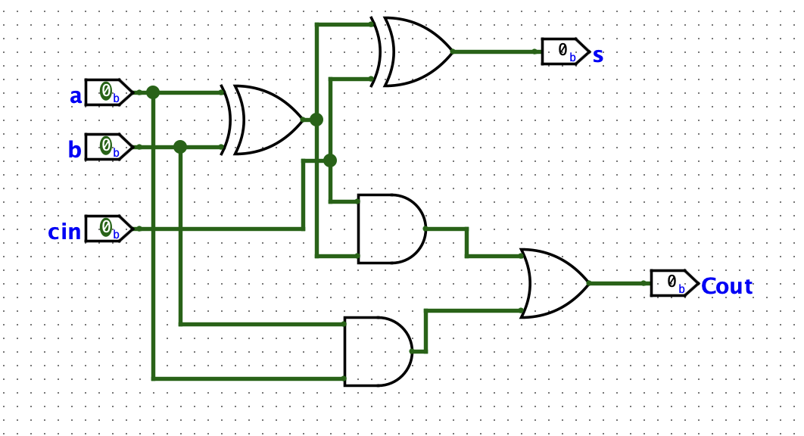

EN ESTE CASO OBSERVAMOS COMO UTILIZA 3 COMPUERTAS, QUE SERIA LA XOR, LA AND Y LA OR

TPD
XOR+AND+OR | 4.5+4.5+4 | 13ns

TPD RIPPLE
ADDER*4 | 4(13) | 52ns

Lookahead
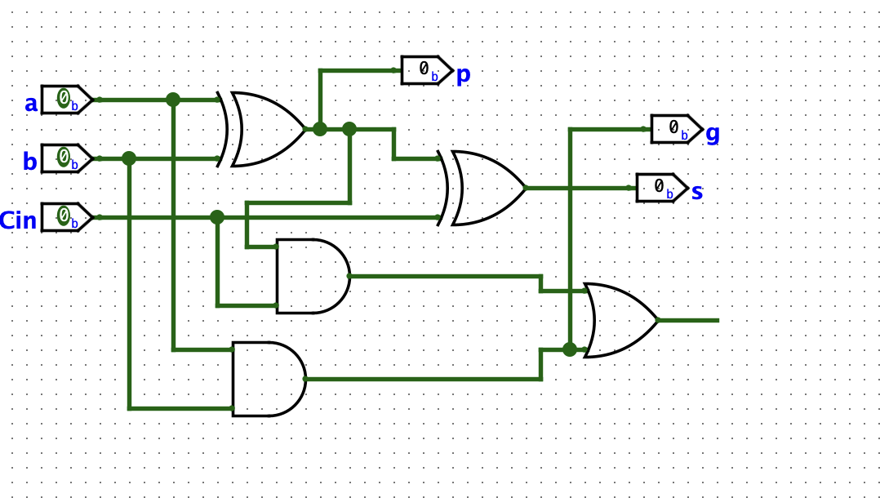

TPG=4.5 ns

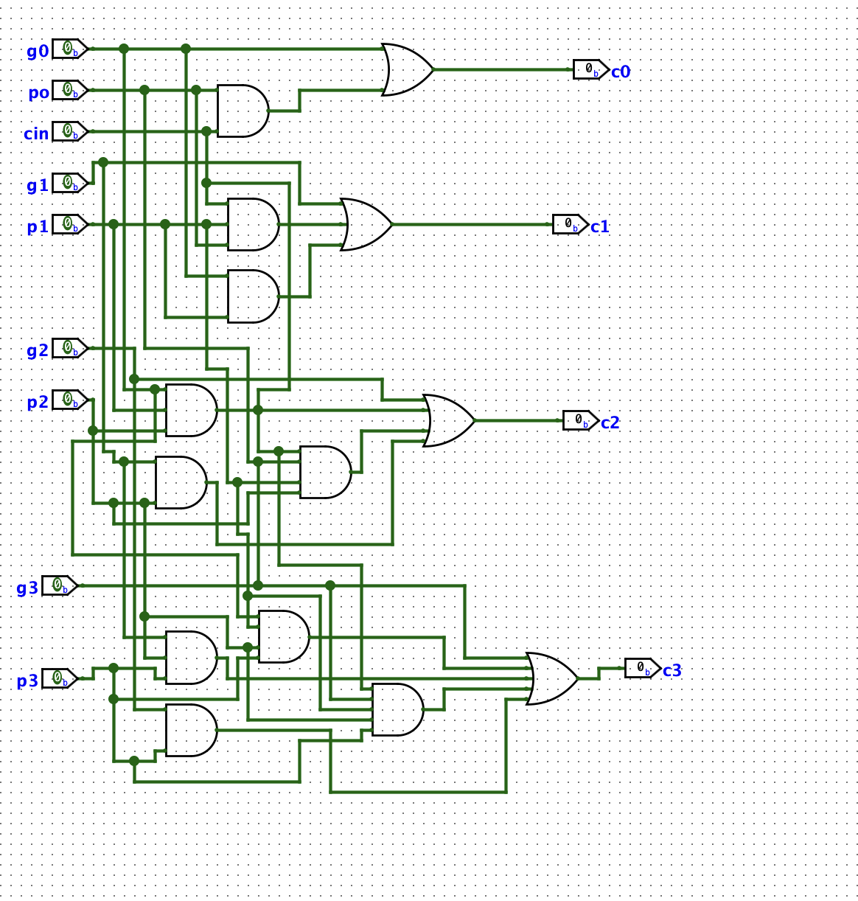

TPG B
PARA ESTE SE EN LA RUTA QUE SE UTILIZAN 3 AND Y 3 OR

TP | 3/4.5)+3(4.5) | 27ns

TPGC= | tpg+tpb+(k/N​−1)tAND/OR + ktFa | 4.5+27+(0)+4(13) | TPGC= 83.5ns

Prefix
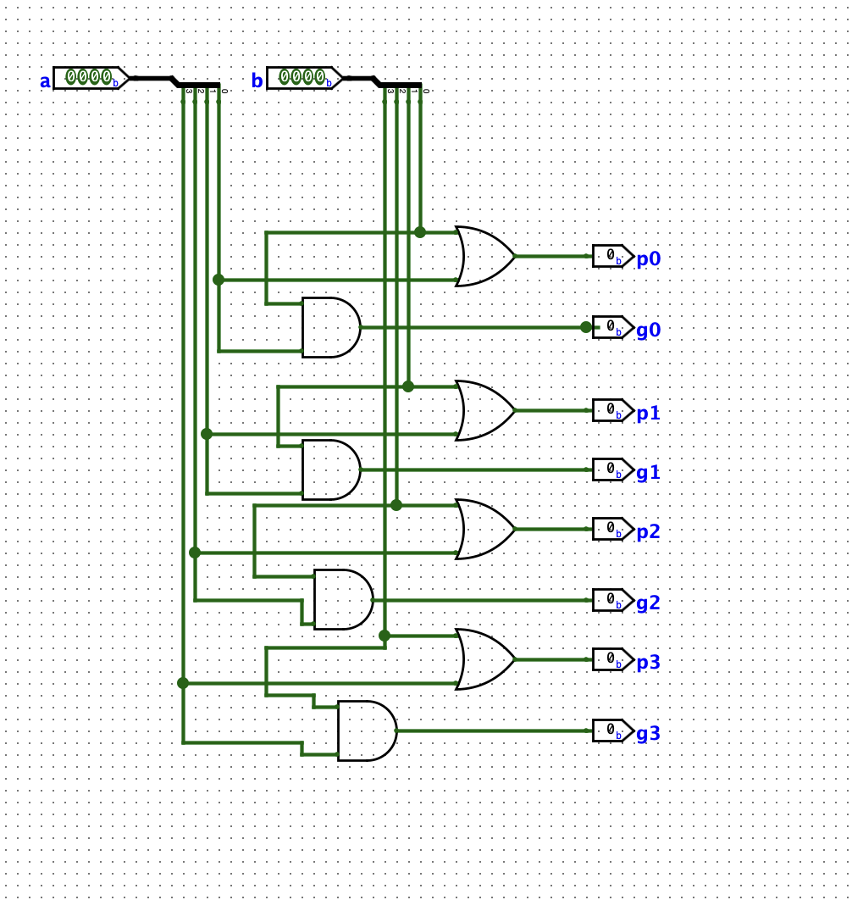

TPG = para esta ruta solo se utiliza una AND
TPG = 4.5

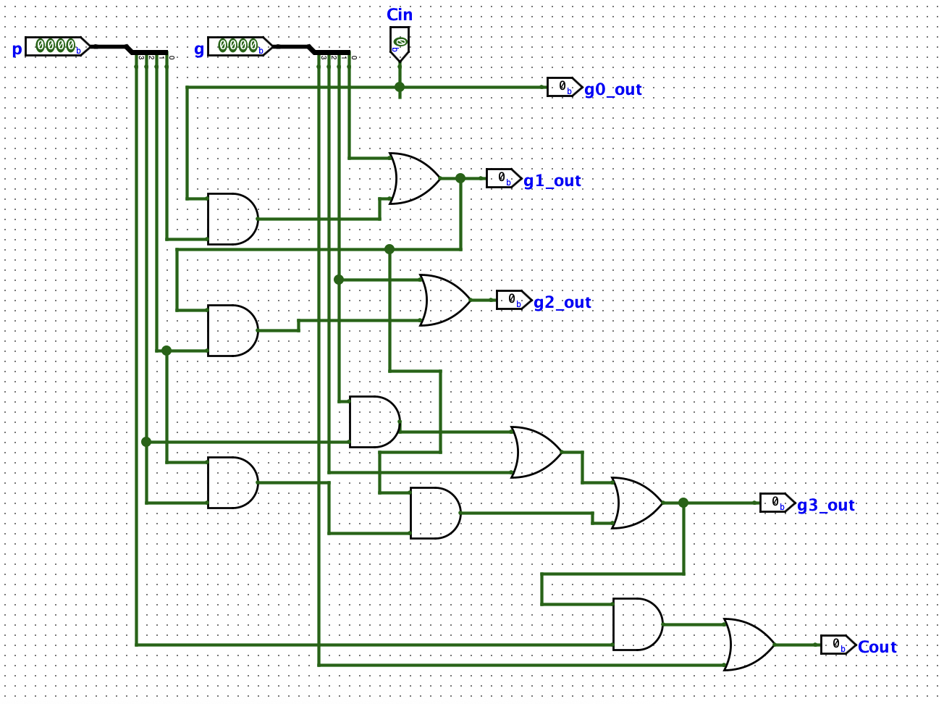
 | Tprefblo
 | Utilizamos 3 and y 3 or
 | 3(4.5)+3(4.5) | 27ns

 | TPA= TPG + log2(N)Tprefix_block + xor
 | TPA= 4.5+54+4
 | 62.5ns

